Топливо
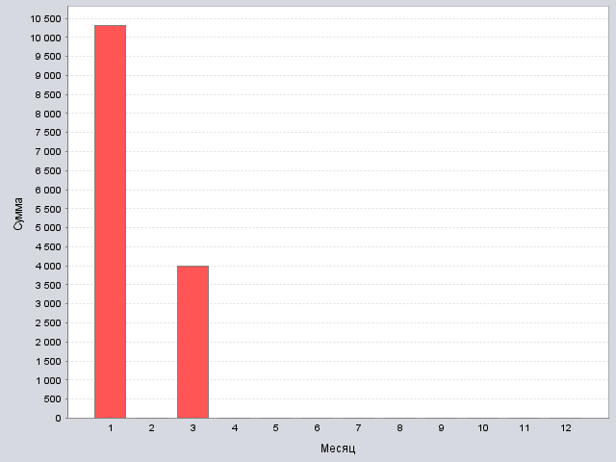
январь | 10314.088725
февраль | 0
март | 4000
апрель | 0
май | 0
июнь | 0
июль | 0
август | 0
сентябрь | 0
октябрь | 0
ноябрь | 0
декабрь | 0

Итог: | 14314.088725

Расходники
январь | 0
февраль | 0
март | 0
апрель | 0
май | 0
июнь | 0
июль | 0
август | 0
сентябрь | 0
октябрь | 0
ноябрь | 0
декабрь | 0

Итог: | 0

Салон
январь | 2000
февраль | 0
март | 0
апрель | 0
май | 0
июнь | 0
июль | 0
август | 0
сентябрь | 0
октябрь | 0
ноябрь | 0
декабрь | 0

Итог: | 2000

Итог
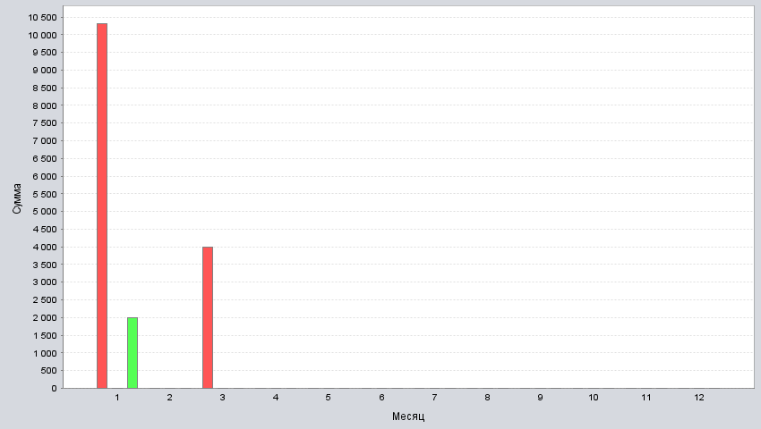
январь | 10314.088725 | 0 | 2000
февраль | 0 | 0 | 0
март | 4000 | 0 | 0
апрель | 0 | 0 | 0
май | 0 | 0 | 0
июнь | 0 | 0 | 0
июль | 0 | 0 | 0
август | 0 | 0 | 0
сентябрь | 0 | 0 | 0
октябрь | 0 | 0 | 0
ноябрь | 0 | 0 | 0
декабрь | 0 | 0 | 0

